GL
http://www.riaison.com/RI-Studies/

会計5要素
会計はすべての取引を5つの要素に類別して考えます。資産・負債・資本（純資産のことです）・収益・費用の5つです。
資産のことを英語でAsset、負債をLiability、資本をEquity（純資産という場合はNet Asset）、収益をRevenueまたはIncome、費用をExpense（損失という場合はLoss）といいます。
会計等式
資産・負債・資本（純資産）の関係は、資産の合計額＝負債と資本（純資産）の合計額という等式であらわされます。
収益(revenue、income）から費用（expense，loss）を差し引いた差額が「利益」Net income（マイナスの値になる場合つまり損失の場合はNet loss）となります。

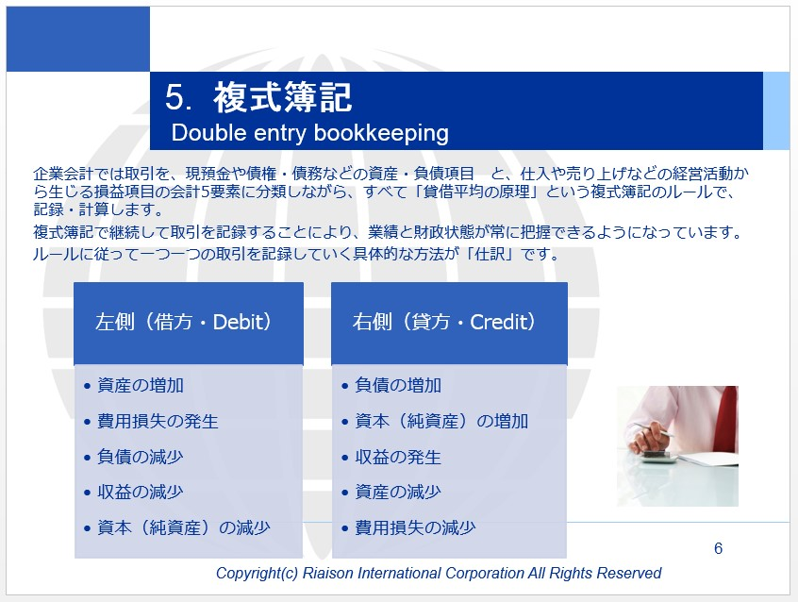
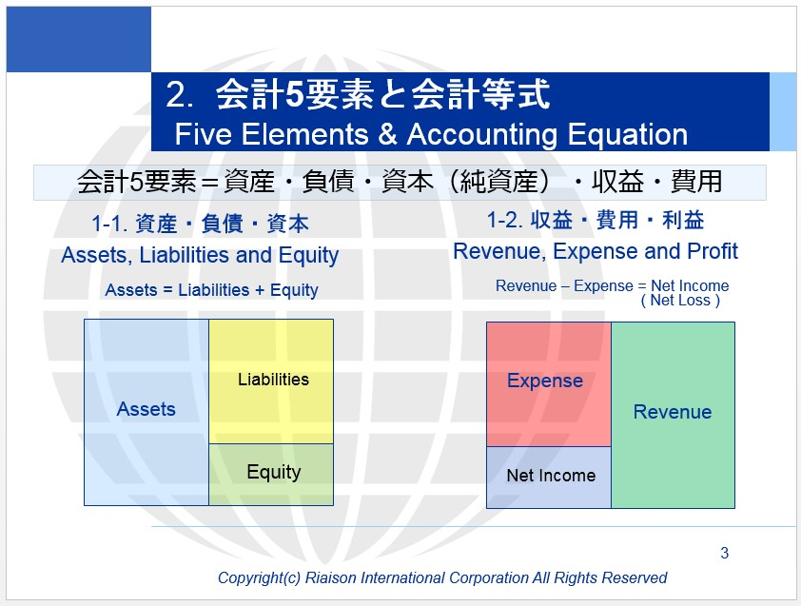

Dr. Cr. デビ・クレ 借方貸方
仕訳は、左右が同一額になるように取引を記録するもので、左側には、資産の増加・費用損失の発生・負債の減少・収益の減少になる項目が記入され、右側には、負債の増加・資本の増加・収益の発生・資産の減少・費用損失の減少になる項目が記入されます。
左側を「借方」英語ではdebit, 右側を「貸方」英語ではcreditといいます。

左側に記入される、
 | 資産の増加とは例えば、銀行の口座に入金があったときなど、
 | 費用損失の発生とは例えば、売上原価や給与その他の販売費および一般管理費、また支払利息の発生など多岐にわたります。
 | 負債の減少はたとえば買掛金を支払ったとき、借入金を返済したときなど、
 | 収益の減少はたとえば売上返品を受けたときなどです。

右側に記入される、
 | 負債の増加とは金融機関から融資を受けたときなど、
 | 資本の増加は増資したときなど、
 | 収益の発生は商品を売り上げたとき、サービスを提供したときなど、
 | 資産の減少は現金支払したとき、銀行口座から振込みをしたときなど、
 | 費用損失の減少はたとえば出張のために予約してあった飛行機をキャンセルしたときなどです。

